ゴミ排出量 印刷
 | 69. ごみ排出量（１人１日当たり）

 | 時点 2017(H29)年度（毎年） |  |  |  |  |  |  | 平 均 値 |  |  |  | 911
 | 単位 g |  |  |  |  |  |  | 標準偏差 |  |  |  | 150
 | 市町村名 | 指標 | 順位 |  | #REF! | 備考 | 市町村名 | 指標 | 順位 |  | #REF! | 備考

 | 千葉県 | 903 |  | － |  |  | 八街市 | 905 |  | 27
 | 千葉市 | 994 |  | 16 |  |  | 印西市 | 866 |  | 32
 | 銚子市 | 1,072 |  | 9 |  |  | 白井市 | 827 |  | 37
 | 市川市 | 778 |  | 45 |  |  | 富里市 | 956 |  | 20
 | 船橋市 | 888 |  | 29 |  |  | 南房総市 | 1,054 |  | 12
 | 館山市 | 1,185 |  | 2 |  |  | 匝瑳市 | 780 |  | 44
 | 木更津市 | 1,124 |  | 5 |  |  | 香取市 | 1,038 |  | 13
 | 松戸市 | 809 |  | 39 |  |  | 山武市 | 744 |  | 49
 | 野田市 | 767 |  | 47 |  |  | いすみ市 | 875 |  | 31
 | 茂原市 | 1,058 |  | 11 |  |  | 大網白里市 | 892 |  | 28
 | 成田市 | 1,083 |  | 8 |  |  | 酒々井町 | 969 |  | 18
 | 佐倉市 | 801 |  | 41 |  |  | 栄町 | 753 |  | 48
 | 東金市 | 941 |  | 22 |  |  | 神崎町 | 808 |  | 40
 | 旭市 | 986 |  | 17 |  |  | 多古町 | 607 |  | 54
 | 習志野市 | 964 |  | 19 |  |  | 東庄町 | 851 |  | 34
 | 柏市 | 877 |  | 30 |  |  | 九十九里町 | 1,013 |  | 14
 | 勝浦市 | 1,147 |  | 4 |  |  | 芝山町 | 1,314 |  | 1
 | 市原市 | 931 |  | 24 |  |  | 横芝光町 | 679 |  | 51
 | 流山市 | 865 |  | 33 |  |  | 一宮町 | 945 |  | 21
 | 八千代市 | 774 |  | 46 |  |  | 睦沢町 | 687 |  | 50
 | 我孫子市 | 816 |  | 38 |  |  | 長生村 | 631 |  | 53
 | 鴨川市 | 1,159 |  | 3 |  |  | 白子町 | 840 |  | 35
 | 鎌ケ谷市 | 781 |  | 43 |  |  | 長柄町 | 929 |  | 25
 | 君津市 | 916 |  | 26 |  |  | 長南町 | 666 |  | 52
 | 富津市 | 1,062 |  | 10 |  |  | 大多喜町 | 834 |  | 36
 | 浦安市 | 1,003 |  | 15 |  |  | 御宿町 | 1,120 |  | 6
 | 四街道市 | 801 |  | 41 |  |  | 鋸南町 | 1,094 |  | 7
 | 袖ケ浦市 | 935 |  | 23

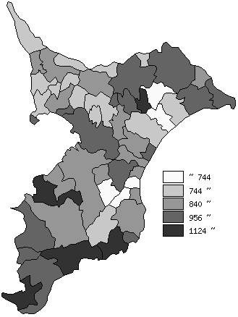
 | 千葉県の推移
平成25年度 | 956
平成26年度 | 936
平成27年度 | 925
平成28年度 | 913
平成29年度 | 903

《備 考》 ・資料出所 循環型社会推進課「清掃事業の現況と実績」 ・算出方法 ごみの総排出量÷ごみの計画処理区域人口÷365（日）

